p(x) und T(x) Template
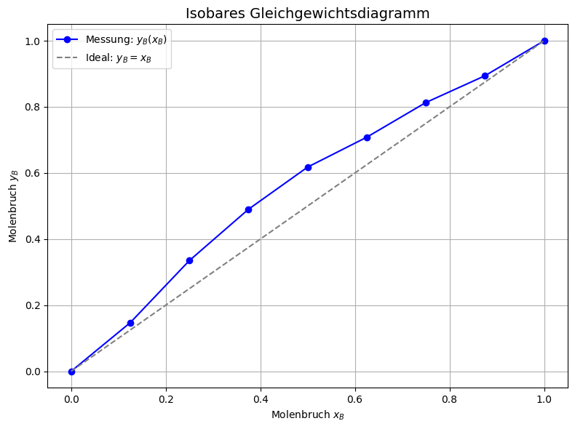
Name | Sascha Berens |  |  | Alle orangen Zellen ausfüllen! |  |  |  |  |  | BEACHTE:
Gruppe/Nummer | F1 | (z.B. Q3) |  | Benennung der Datei nach Filenamenkonvention (s. OLAT) |  |  |  |  |  | * Einheiten
Molvolumenverhältnis | 0.885 | (Vm,B/Vm,A) |  | Zusammen mit dem Protokoll im OLAT hochladen |  |  |  |  |  | * Indices (was ist A, was ist B?)

Mischungen |  |  | Kalibrierung Gaschromatographie für T(x) |  | Dampfdruckdaten p(x) |  | T / °C =80 |  |  | Siedediagramm-Messung |  | p / mbar = | 998 | Tabelle 4: |  |  |  |  |  |  |  |  | Tabelle 5: |  |  |  |  |  |  |  | Tabelle 2: |  |  |  |  |  |  |  |  |  | Tabelle 1:
Molenbrüche (flüssig) xA (xB) (bzgl A steigend geordnet) | VA / ml | VB / ml | GC-Peakfläche Substanz A | GC-Peakfläche Substanz B | berechneter Partialdruck A /mbar auf Basis W | berechneter Partialdruck B /mbar auf Basis W | berechneter Molenbruch (Gas) yB,theo | berechneter pGes / mbar | gemessener pGes / mbar | Peakfläche Substanz A | Peakfläche Substanz B | Molenbruch (Gas) yB | TSiede / °C |  | x_A | x_B | F_A | F_B | x_A/x_B | F_A/F_B | x_B/x_A | F_B/F_A |  | x_A | x_B | F_A,vap | F_B,vap | T_bp [K] | y_A,vap | y_B,vap |  | x_A | x_B | p_ges,exp [Pa] | p_ges,theo [Pa] | p_A,theo[Pa] | p_B,theo[Pa] | p_ges,ideal[Pa] | p_A,ideal [Pa] | p_B,ideal [Pa] |  | x_A | R | V_A [ml] | V_B [ml]
0.000 | 0.0 | 25.00 |  |  | 0.00 | 161.10 | 1 | 161.100 | 161.1 |  |  | 1.000 | 65.0 |  |  |  |  |  |  |  |  |  |  | 0 | 1 | 0 | 406.6874 | 338.2 | 0.0000 | 1 |  | 0.000 | 1.000 | 16110 | 16110.0 | 0.00 | 16110.00 | 16110.00 | 0.00 | 16110 |  | 0.000 | 1 | 25 | 0
0.125 | 3.5 | 21.53 | 76.17 | 392.01 | 14.20 | 142.64 | 0.909 | 156.836 | 160.8 | 43.07 | 363.70 | 0.894 | 68.0 |  | 0.1250 | 0.8750 | 76.17 | 392.01 | 0.1429 | 0.1943 | 7.0000 | 5.1468 |  | 0.1250 | 0.8750 | 43.07 | 363.70 | 341.2 | 0.1059 | 0.8941 |  | 0.125 | 0.875 | 16080 | 15683.6 | 1419.93 | 14263.64 | 14892.50 | 796.25 | 14096.25 |  | 0.125 | 0.126 | 22.19 | 2.81
0.250 | 6.8 | 18.16 | 135.44 | 324.99 | 24.36 | 126.67 | 0.839 | 151.026 | 165.9 | 77.70 | 338.05 | 0.813 | 76.0 |  | 0.2500 | 0.7500 | 135.44 | 324.99 | 0.3333 | 0.4168 | 3.0000 | 2.3995 |  | 0.2500 | 0.7500 | 77.70 | 338.05 | 349.2 | 0.1869 | 0.8131 |  | 0.250 | 0.750 | 16590 | 15102.6 | 2435.83 | 12666.73 | 13675.00 | 1592.50 | 12082.5 |  | 0.250 | 0.295 | 19.31 | 5.69
0.375 | 10.1 | 14.90 | 200.31 | 267.69 | 32.09 | 111.97 | 0.777 | 144.062 | 161.2 | 122.73 | 297.78 | 0.708 | 76.0 |  | 0.3750 | 0.6250 | 200.31 | 267.69 | 0.6000 | 0.7483 | 1.6667 | 1.3364 |  | 0.3750 | 0.6250 | 122.73 | 297.78 | 349.2 | 0.2919 | 0.7081 |  | 0.375 | 0.625 | 16120 | 14406.2 | 3208.80 | 11197.41 | 12457.50 | 2388.75 | 10068.75 |  | 0.375 | 0.531 | 16.33 | 8.67
0.500 | 13.3 | 11.74 | 255.24 | 206.96 | 38.47 | 97.30 | 0.717 | 135.768 | 130.6 | 160.39 | 259.17 | 0.618 | 79.0 |  | 0.5000 | 0.5000 | 255.24 | 206.96 | 1.0000 | 1.2333 | 1.0000 | 0.8109 |  | 0.5000 | 0.5000 | 160.39 | 259.17 | 352.2 | 0.3823 | 0.6177 |  | 0.500 | 0.500 | 13060 | 13576.8 | 3847.16 | 9729.62 | 11240.00 | 3185.00 | 8055 |  | 0.500 | 0.885 | 13.26 | 11.74
0.625 | 16.3 | 8.67 | 321.74 | 157.25 | 44.28 | 81.15 | 0.647 | 125.427 | 126.7 | 219.54 | 211.11 | 0.490 | 82.0 |  | 0.6250 | 0.3750 | 321.74 | 157.25 | 1.6667 | 2.0460 | 0.6000 | 0.4888 |  | 0.6250 | 0.3750 | 219.54 | 211.11 | 355.2 | 0.5098 | 0.4902 |  | 0.625 | 0.375 | 12670 | 12542.7 | 4427.53 | 8115.20 | 10022.50 | 3981.25 | 6041.25 |  | 0.625 | 1.475 | 10.1 | 14.9
0.750 | 19.3 | 5.69 | 372.97 | 103.34 | 50.09 | 61.60 | 0.552 | 111.688 | 94.7 | 268.67 | 135.34 | 0.335 | 86.0 |  | 0.7500 | 0.2500 | 372.97 | 103.34 | 3.0000 | 3.6093 | 0.3333 | 0.2771 |  | 0.7500 | 0.2500 | 268.67 | 135.34 | 359.2 | 0.6650 | 0.3350 |  | 0.750 | 0.250 | 9470 | 11168.8 | 5008.51 | 6160.33 | 8805.00 | 4777.50 | 4027.5 |  | 0.750 | 2.655 | 6.84 | 18.16
0.875 | 22.2 | 2.81 | 417.83 | 44.42 | 56.40 | 35.91 | 0.389 | 92.310 | 86.3 | 360.33 | 62.17 | 0.147 | 88.0 |  | 0.8750 | 0.1250 | 417.83 | 44.42 | 7.0000 | 9.4069 | 0.1429 | 0.1063 |  | 0.8750 | 0.1250 | 360.33 | 62.17 | 361.2 | 0.8528 | 0.1472 |  | 0.875 | 0.125 | 8630 | 9231.0 | 5639.94 | 3591.07 | 7587.50 | 5573.75 | 2013.75 |  | 0.875 | 6.195 | 3.47 | 21.53
1.000 | 25.0 | 0.00 |  |  | 63.70 | 0.00 | 0.000 | 63.700 | 63.7 |  |  | 0.000 | 95.0 |  |  |  |  |  |  |  |  |  |  | 1 | 0 | 431.607 | 0 | 368.2 | 1 | 0 |  | 1.000 | 0.000 | 6370 | 6370.0 | 6370.00 | 0.00 | 6370.00 | 6370.00 | 0 |  | 1.000 | 0.000 | 0 | 25

Omega=$1841.41 ± 330.79 J/mol$
Fit-Ergebnisse
W / J mol-1 | 1841.41

R | 8.314 | J/mol*K
T | 293.15 | K

Berechnung: Dampf
 |  | ln(y_B) | x_B |  |  |  | ln(y_A)
Aktivitätskoeffizient yB | 1.000 | 0 | 1.000 |  | Aktivitätskoeffizient yA: | 2.129 | 0.75552775063
 | 1.012 | 0.011805121104 | 0.875 |  |  | 1.783 | 0.57845093408
 | 1.048 | 0.047220484415 | 0.750 |  |  | 1.530 | 0.42498435973
 | 1.112 | 0.10624608993 | 0.625 |  |  | 1.343 | 0.29512802759
 | 1.208 | 0.18888193766 | 0.500 |  |  | 1.208 | 0.18888193766
 | 1.343 | 0.29512802759 | 0.375 |  |  | 1.112 | 0.10624608993
 | 1.530 | 0.42498435973 | 0.250 |  |  | 1.048 | 0.047220484415
 | 1.783 | 0.57845093408 | 0.125 |  |  | 1.012 | 0.011805121104
 | 2.129 | 0.75552775063 | 0.000 |  |  | 1.000 | 0

Graph 1
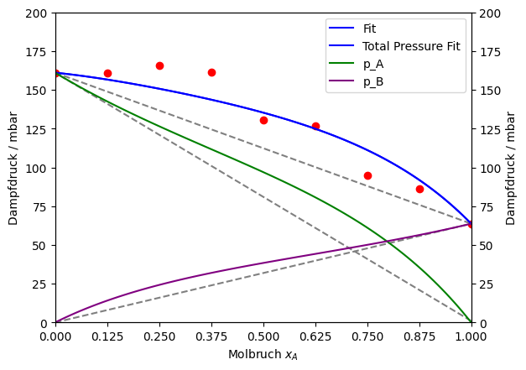

$p_{ges}\left(x_{A}\right)=p_{A}+p_{B}=p_{A}^{∗} ∗x_{A} ∗exp\left(\frac{Omega}{RT}∗{\left(1−x_{A}\right)}^{2}\right)+p_{B}^{∗} \left(1 −x_{A}\right)∗exp(\frac{Omega}{RT}∗x_{A}^{2}$)
 |  |  |  |  | Model: | p(x) (Sascha Berens)
 |  |  |  |  | Equation:
 |  |  |  |  | Plot: | Mischungsdampfdruck: p gegen x_A
$1841,40934685578 ±330,787\frac{J}{mol}$
 |  |  |  |  | Omega + Fehler
 |  |  |  |  | R-squared | 0.925
 |  |  |  |  | Adj. R-squared | 0.914
 |  |  |  |  | Reduced Chi² | 110.336

graph 2
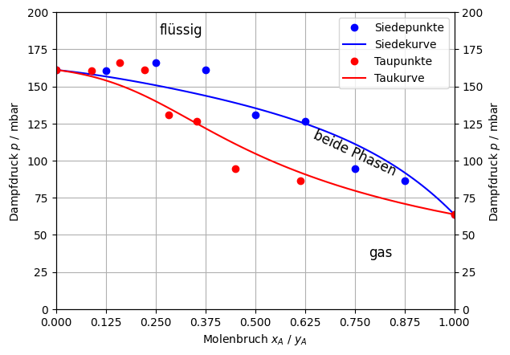

Tabelle 3: | x_exp | p_ges,exp | p_ges,theo | p_A,theo | p_B,theo | y_theo
 | 0.000 | 161.1 | 161.10 | 0.00 | 161.10 | 1.00
 | 0.125 | 160.8 | 156.84 | 14.20 | 142.64 | 0.91
 | 0.250 | 165.9 | 151.03 | 24.36 | 126.67 | 0.84
 | 0.375 | 161.2 | 144.06 | 32.09 | 111.97 | 0.78
 | 0.500 | 130.6 | 135.77 | 38.47 | 97.30 | 0.72
 | 0.625 | 126.7 | 125.43 | 44.28 | 81.15 | 0.65
 | 0.750 | 94.7 | 111.69 | 50.09 | 61.60 | 0.55
 | 0.875 | 86.3 | 92.31 | 56.40 | 35.91 | 0.39
 | 1.000 | 63.7 | 63.70 | 63.70 | 0 | 0

Graph 3
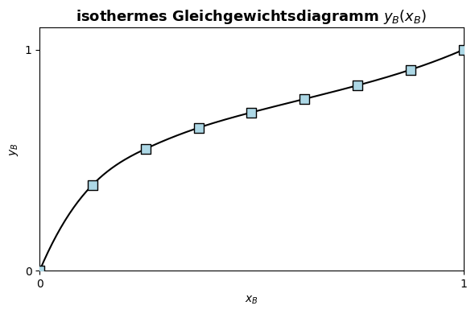

Graph 4

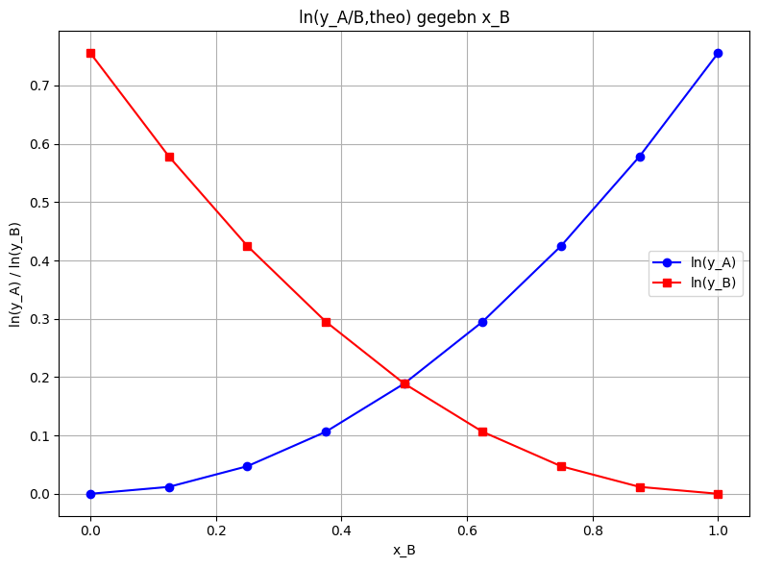

 |  | Graph 5&6

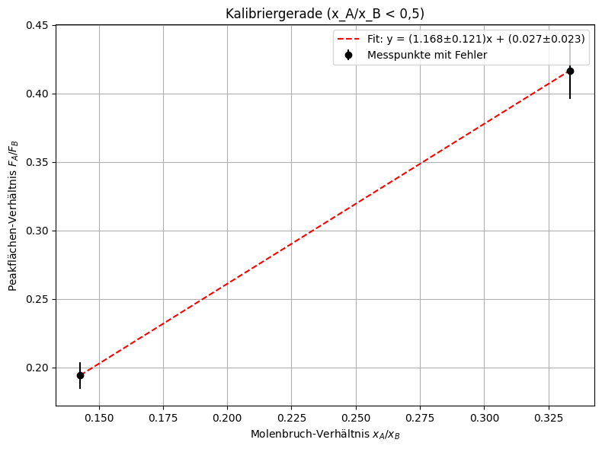
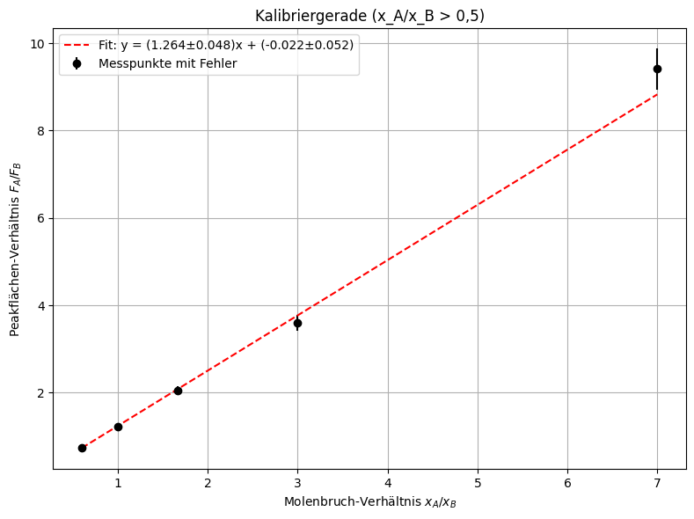

 |  | --- Bereich: x_A/x_B < 0,5 --- |  |  |  |  | --- Bereich: x_A/x_B > 0,5 ---
 |  | Steigung m = 1.1679 ± 0.1207 |  |  |  |  | Steigung m = 1.2641 ± 0.0484
 |  | y-Achsenabschnitt b = 0.0275 ± 0.0231 |  |  |  |  | y-Achsenabschnitt b = -0.0219 ± 0.0521

 | Fehler???

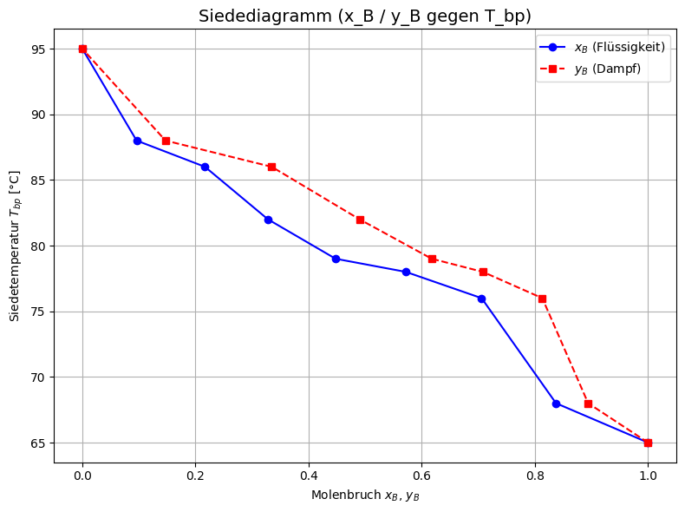

Interpolation???

